MODULO DI ADESIONE
PREMIO ASSORECA ESG 2025

Associato Proponente
XXX
Referente per il Progetto:
Nome, Cognome, Qualifica aziendale, indirizzo email e telefono
Il Progetto viene proposto come:
1 Prodotto / Servizio fornito a Clienti Terzi
2 Prassi / progetto interno all’Organizzazione Socia attuata

Breve descrizione del progetto
• Una panoramica del contesto e della situazione aziendale prima delle azioni intraprese (max 2000 battute, spazi e punteggiatura inclusi): • Le azioni adottate a partire dall’anno indicato (max 2000 battute, spazi e punteggiatura inclusi): • I risultati ottenuti e i destinatari raggiunti, con focus sul miglioramento dell’ambiente, della società, dell’economia o sulla mitigazione degli effetti negativi degli eventi globali recenti (max 2000 battute, spazi e punteggiatura inclusi):

Livello di copertura e coerenza con i 17 Goals dell’Agenda 2030 |  | Copertura (SI'/NO) | Autovalutazione ed eventuali evidenze a supporto

Obiettivo 1: Porre fine ad ogni forma di povertà nel mondo | 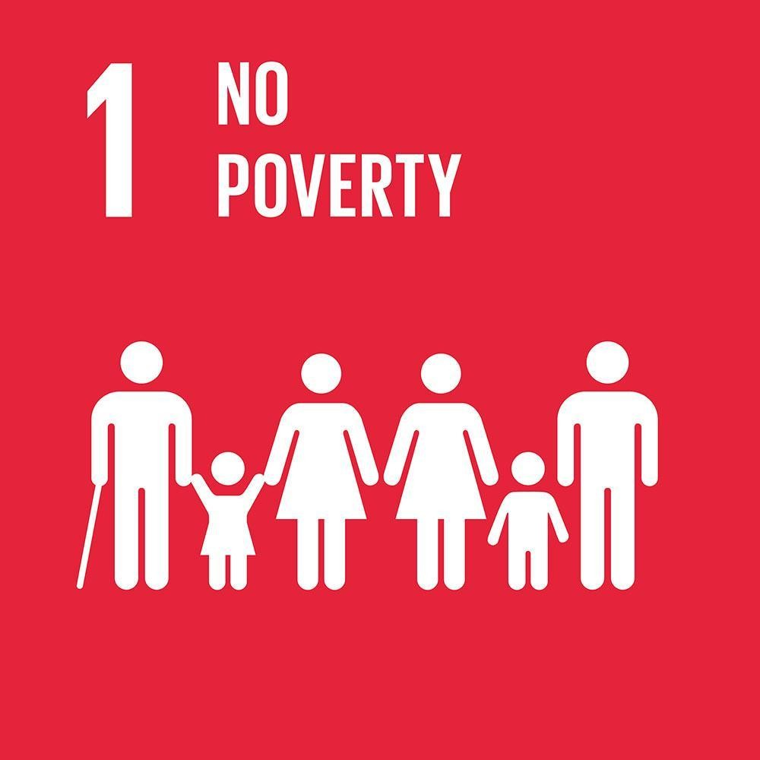 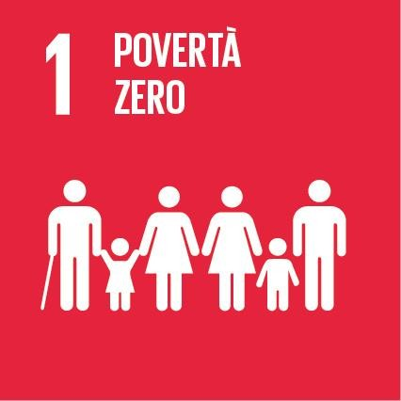
Obiettivo 2: Porre fine alla fame, raggiungere la sicurezza alimentare, migliorare la nutrizione e promuovere un’agricoltura sostenibile
Obiettivo 3: Assicurare la salute e il benessere per tutti e per tutte le età
Obiettivo 4: Fornire un’educazione di qualità, equa ed inclusiva, e opportunità di apprendimento per tutti
Obiettivo 5: Raggiungere l’uguaglianza di genere ed emancipare tutte le donne e le ragazze
Obiettivo 6: Garantire a tutti la disponibilità e la gestione sostenibile dell’acqua e delle strutture igienico-sanitarie. | 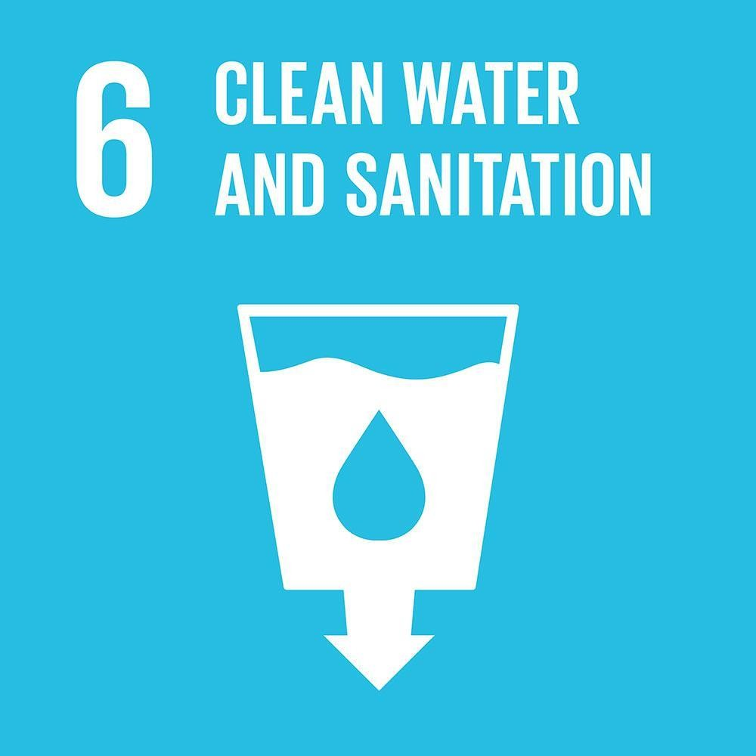 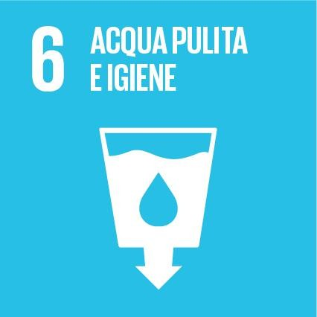
Obiettivo 7: Assicurare a tutti l’accesso a sistemi di energia economici, affidabili, sostenibili e moderni
Obiettivo 8: Incentivare una crescita economica duratura, inclusiva e sostenibile, un’occupazione piena e produttiva ed un lavoro dignitoso per tutti
Obiettivo 9: Costruire un'infrastruttura resiliente e promuovere l'innovazione ed una industrializzazione equa, responsabile e sostenibile
Obiettivo 10: Ridurre l'ineguaglianza all'interno di e fra le Nazioni
Obiettivo 11: Rendere le città e gli insediamenti umani inclusivi, sicuri, duraturi e sostenibili
Obiettivo 12: Garantire modelli sostenibili di produzione e di consumo
Obiettivo 13: Promuovere azioni, a tutti i livelli, per combattere il cambiamento climatico
Obiettivo 14: Conservare e utilizzare in modo durevole gli oceani, i mari e le risorse marine per uno sviluppo sostenibile
Obiettivo 15: Proteggere, ripristinare e favorire un uso sostenibile dell’ecosistema terrestre
Obiettivo 16: Pace, giustizia e istituzioni forti
Obiettivo 17: Rafforzare i mezzi di attuazione e rinnovare il partenariato mondiale per lo sviluppo sostenibile
 | TOTALE: | 0 |  |  | SI' | NO

Livello di implementazione e dei benefici raggiunti |  | Autovalutazione | Descrizione ed eventuali evidenze a supporto

Stato di avanzamento (%) |  | %
Numero e categorie di beneficiari (Start-up; PMI; Grandi Imprese; Comunità; Associazioni di territorio; Pubblica Amministrazione; Istituzioni finanziarie; Organizzazioni Non Governative (ONG); Università e istituti di ricerca; Enti di certificazione; Agenzie di sviluppo; Reti di imprese) |  | Numero di beneficiari | Descrizione categorie di beneficiari
Riconoscimenti di terza parte (SA8000, PDR 125, etc.) |  |  | Descrizione riconoscimenti di terza parte presenti | SI' | NO

Livello di innovazione |  | Autovalutazione | Descrizione ed eventuali evidenze a supporto

Presenza di una componente digitale (sito internet, blog, ecc…)
Giudizio qualitativo sulla originalità della soluzione e strumenti attuati |  | Valutato dalla Giuria (da non compilare) |  |  | SI' | NO
Giudizio qualitativo su scalabilità e replicabilità del progetto o di un singolo strumento |  | Valutato dalla Giuria (da non compilare)

